Sheet1
Scene No. | 0
Quest Title | 度假胜地
Quest Log | 问费舍尔有关夏威夷的事
Map No. | 7
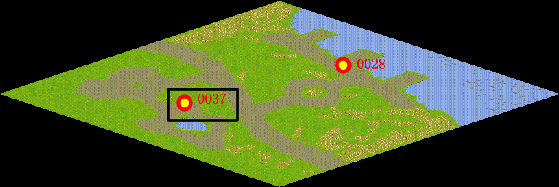
NPC No. | 37
Condition
Dialog | 费舍尔总是这么悠闲，听说他还去过夏威夷，那里是个很有名的旅游胜地呢，我一直想去，但是没有机会，你帮我去问问他关于夏威夷的事吧。
Select | 1：接受，2：不接受
Result | 1 : Scene 0001, 2 : 关闭对话框

ScriptFile | Qlog-0102-000.scr
 | Q0037-0102-000.scr

